班级管理
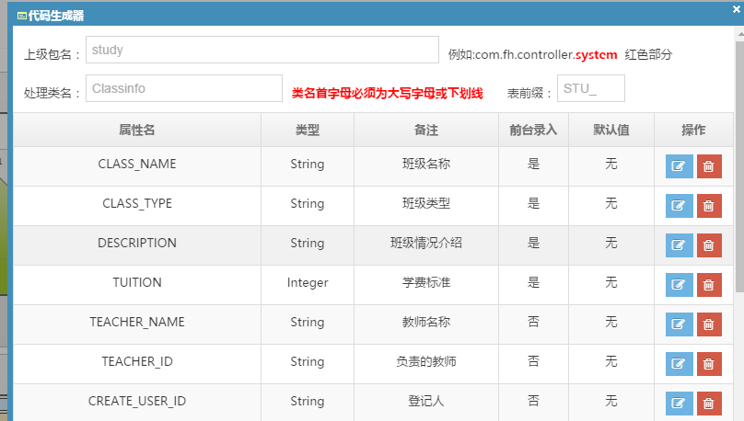
STU_CLASSINFO班级管理
字段 | 类型 | 是否为空 |  | 中文名称 | 是否后台赋值
CLASSINFO_ID | VARCHAR2(32) | N |  | 班级ID，主键
CLASS_NAME | VARCHAR2(200) | Y |  | 班级名称
CLASS_TYPE | CHAR(2) | Y |  | 班级类型(A、R、Y、K)
DESCRIPTION | VARCHAR2(2000) | Y |  | 班级情况介绍
TUITION | NUMBER | Y |  | 学费标准
TEACHER_ID | VARCHAR2(32) | Y |  | 负责的教师 | 新增时，当前用户ID
TEACHER_NAME | VARCHAR2(2000) | Y |  | 教师名称 | 新增时，当前用户姓名
CREATE_USER_ID | VARCHAR2(32) | Y |  | 登记人 | 新增时，当前用户ID
CREATE_TIME | DATE | Y |  | 登记时间 | 新增时，当前时间
STATUS | NUMBER | Y | 1 | 班级状态，0:历史班级;1:当前班级 | 新增默认1
PARENT_CLASSINFO_ID | VARCHAR2(32) | N |  | 前一个班级ID | 新增为0，班级升级为旧班级ID

学生信息
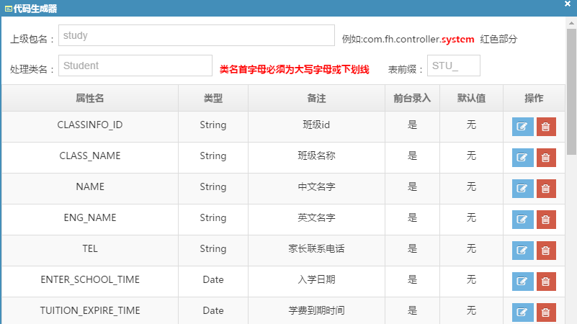
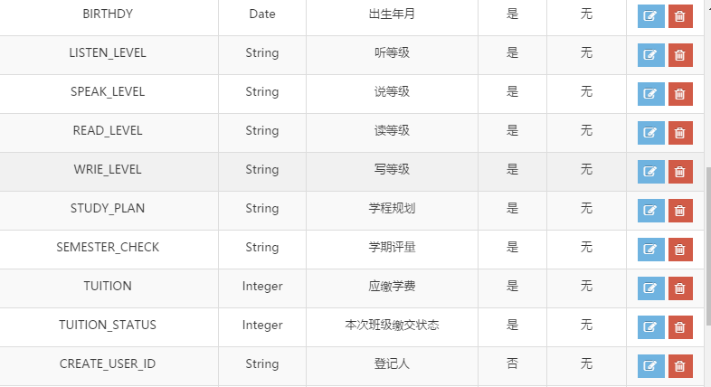
STU_STUDENT学生信息
字段 | 类型 | 是否为空 | 中文名称
STUDENT_ID | VARCHAR2(32) | N | 学生表ID，主键
CLASSINFO_ID | VARCHAR2(32) | Y | 班级id
CLASS_NAME | VARCHAR2(200) | Y | 班级名称
NAME | VARCHAR2(200) | Y | 中文名字
ENG_NAME | VARCHAR2(200) | Y | 英文名字
TEL | VARCHAR2(200) | Y | 家长联系电话
ENTER_SCHOOL_TIME | DATE | Y | 入学日期
TUITION_EXPIRE_TIME | DATE | Y | 学费到期时间
BIRTHDY | DATE | Y | 出生年月
LISTEN_LEVEL | VARCHAR2(255) | Y | 听等级
SPEAK_LEVEL | VARCHAR2(255) | Y | 说等级
READ_LEVEL | VARCHAR2(255) | Y | 读等级
WRIE_LEVEL | VARCHAR2(255) | Y | 写等级
STUDY_PLAN | VARCHAR2(2000) | Y | 学程规划
SEMESTER_CHECK | VARCHAR2(2000) | Y | 学期评量
TUITION | NUMBER | Y | 应缴学费
TUITION_STATUS | NUMBER | Y | 本次班级缴交状态（0未缴,1已缴；学生变更新班或开新班要初始状态为0，学生本班缴费登记后要根据缴费完成情况更新此字段）
CREATE_USER_ID | VARCHAR2(32) | Y | 登记人
CREATE_TIME | DATE | Y | 登记时间
STATUS | NUMBER | Y | 学生状态，0:已离校;1:在学

